Ingreso de Datos
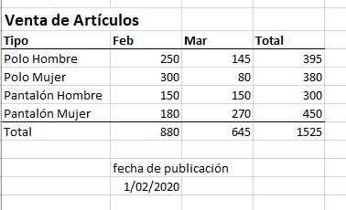
Ingreso de datos y Primer Cálculo

Venta de Artículos
Tipo | Feb | Mar | Total
Polo Hombre | 250 | 145 | 395
Polo Mujer | 300 | 80 | 380
Pantalón Hombre | 150 | 150 | 300
Pantalón Mujer | 180 | 270 | 450
Ingresa los datos asi como ves aqui abajo
Para la suma: usa el atajo del Autosuma :)
Total | 880 | 645 | 1525

 | fecha de publicación
 | 2020-02-01

Tipos de datos
texto informativo
texto informativo
Tipos de datos

Series de datos
Series de datos
Venta de Artículos
Tipo | Feb | Mar | Total
Polo Hombre | 250 | 145 | 395
Polo Mujer | 300 | 80 | 380
Pantalón Hombre | 150 | 150 | 300
Pantalón Mujer | 180 | 270 | 450
Total | 880 | 645 | 1525
Números
Texo designa las categorías

 | Fecha de edición
 | 2020-02-01

Fechas = números formateados

Fecha y Tiempo
Fecha y Tiempo

CTRL + ,
CTRL + :
Fecha | 1900-01-01

Marca de tiempo: Fecha

Marca de tiempo: hora

Marca de tiempo: Fecha y Hora

